상품제안서
유엠투 차량용고속무선충전 거치대 15W | 상품코드: F22297

 |  |  |  |  |  |  | 02-412-0044 | www.easy1.co.kr
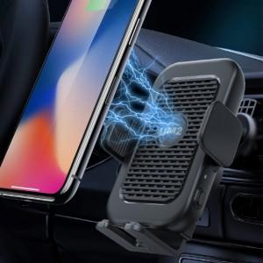 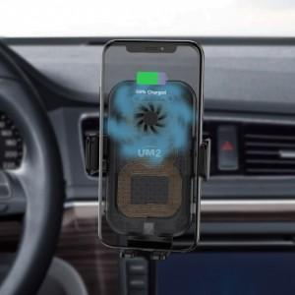 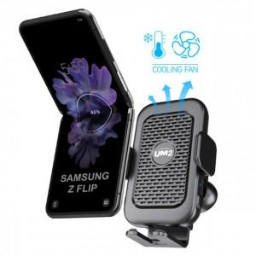

【상세/제작정보】

【인쇄/포장옵션】 | 레이저 / 포장지포장

【공급단가】 | 수량 | 100~ | 300~ | 500~ | 1,000~ | 3,000~
*VAT별도 | 단가 | 28,220원 | 27,180원 | 26,130원 | 25,090원 | 24,460원

【상품 URL】 | https://easy1.co.kr:443/src/goods_detail.php?gdno=22297

